Austritt
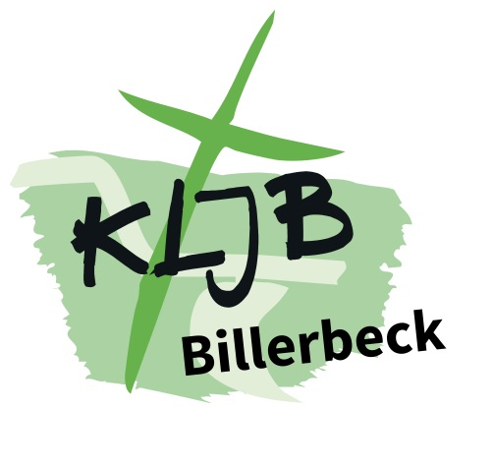

An die |  |  | 1. Vorsitzende | Eva-Maria Lutum
KLJB Billerbeck |  |  |  | Hamern 38
Niklas Daldrup |  |  |  | 48727 Billerbeck
Nikolaus-Groß-Straße 46 |  |  | 1. Vorsitzender | Fynn Kleimann
48301 Nottuln |  |  |  | Ludgeristraße 46
 |  |  |  | 48727 Billerbeck

 |  |  | www.landjugendbillerbeck.de
 |  |  | landjugendbillerbeck@web.de

Kündigung meiner Mitgliedschaft bei der KLJB Billerbeck

Ich,

Vorname, Name

Straße, Hausnummer

Postleitzahl, Wohnort

geboren am | in

E-Mail Adresse

kündige hiermit meine Mitgliedschaft bei der KLJB Billerbeck. Die von mir erteilte
Einzugsermächtigung zur Abbuchung des Jahresbeitrages von meinem Konto erlischt
damit zum Ende des Jahres 20
Eine Bestätigung möchte ich auf dem Postweg |  |  | oder per E-Mail
erhalten. |  | (Bitte die gewünschte Möglichkeit mit einem X versehen.)

Ort, Datum | Unterschrift

